Лист1
0
Школа | МБОУ ООШ №25 имени В.В.Буракова станицы Баракаевской |  |  | Отд./корп |  |  |  | День | 17.12.2021г

Прием пищи | Раздел | № рец. | Блюдо | Выход, г | Цена | Калорийность | Белки | Жиры | Углеводы
5-9 классы | Закуска | 50 | Салат из свеклы отварной | 70 |  | 62.30 | 1.05 | 3.85 | 5.88
 | Гор.блюдо | 386 | Котлета из говядины | 100 |  | 286.00 | 17.80 | 17.50 | 14.30
 | Гарнир | 300 | Макаронные изделия отварные с овощами | 200 |  | 232.00 | 4.00 | 10.40 | 30.69
 | Напиток | 518 | Сок яблочный | 165 |  | 82.80 | 0.90 | 0.18 | 0.18
 | Хлеб | 108 | Хлеб пшеничный | 40 |  | 70.50 | 2.28 | 0.24 | 23.33
 | Хлеб | 109 | Хлеб ржаной | 23 |  | 41.76 | 1.58 | 0.28 | 12.00
 |  |  |  |  | 63.05р. | 775.36 | 27.61 | 32.45 | 86.38
Завтрак | Закуска | 50 | Салат из свеклы отварной | 70 |  | 62.30 | 1.05 | 3.85 | 5.88
сотрудники | Гор.блюдо | 386 | Котлета из говядины | 100 |  | 286.00 | 17.80 | 17.50 | 14.30
 | Гарнир | 300 | Макаронные изделия отварные с овощами | 200 |  | 232.00 | 4.00 | 10.40 | 30.69
 | Напиток | 518 | Сок яблочный | 165 |  | 82.80 | 0.90 | 0.18 | 0.18
 | Хлеб | 108 | Хлеб пшеничный | 40 |  | 70.50 | 2.28 | 0.24 | 23.33
 | Хлеб | 109 | Хлеб ржаной | 23 |  | 41.76 | 1.58 | 0.28 | 12.00
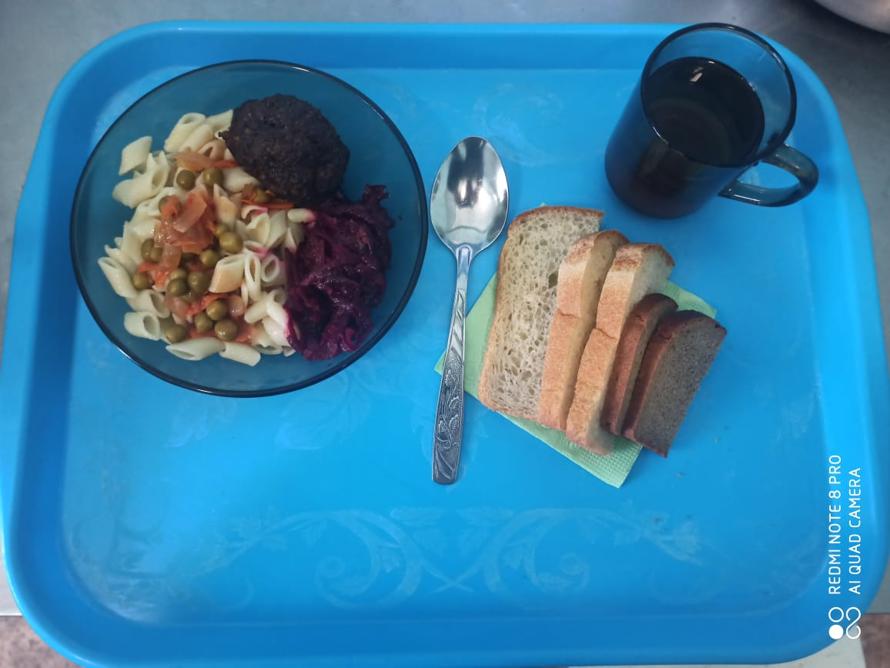
 |  |  |  |  | 63.05р. | 775.36 | 26.03 | 32.17 | 74.38

